XIAO nRF52840
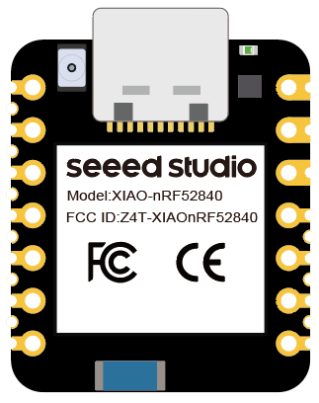

1

2

3

4 |  | 9

5 |  | 8

6 |  | 7

 | 包含NFC的2个引脚

